상품제안서
아이리버 3웨이 올인원 메탈케이블 | 상품코드: S40610

 |  |  |  |  |  |  | 02-713-8555 | www.synergygift.co.kr
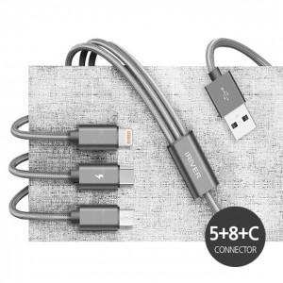

【상세/제작정보】 | 5핀케이블+8핀케이블+C타입케이블

【인쇄/포장옵션】 | 레이저 / 포장지포장

【공급단가】 | 수량 | 100~ | 300~ | 1,000~ | 3,000~ | 10,000~
*VAT별도 | 0.5M | 3,380원 | 3,230원 | 3,070원 | 3,020원 | 2,920원
 | 1.2M | 3,670원 | 3,500원 | 3,330원 | 3,270원 | 3,160원
 | 2.0M | 4,730원 | 4,510원 | 4,300원 | 4,220원 | 4,080원

【상품 URL】 | https://www.synergygift.co.kr:443/src/goods_detail.php?gdno=40610

